Q15 CONV
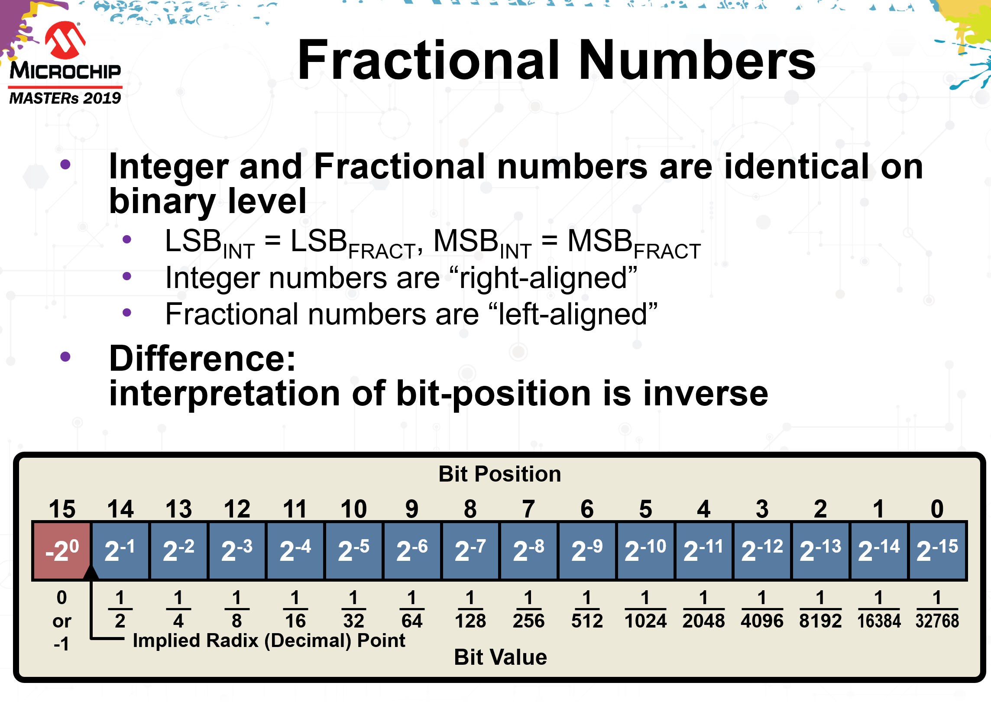

Float to Q15
Float | 0.5000000
left bit shift scaling | 0
Scaled float | 0.5000000
Bits | 15 | 14 | 13 | 12 | 11 | 10 | 9 | 8 | 7 | 6 | 5 | 4 | 3 | 2 | 1 | 0
Q15 Value | 0100000000000000
 | 0 | 1 | 0 | 0 | 0 | 0 | 0 | 0 | 0 | 0 | 0 | 0 | 0 | 0 | 0 | 0
 | 0.0000000E+00 | 5.0000000E-01 | 0.0000000E+00 | 0.0000000E+00 | 0.0000000E+00 | 0.0000000E+00 | 0.0000000E+00 | 0.0000000E+00 | 0.0000000E+00 | 0.0000000E+00 | 0.0000000E+00 | 0.0000000E+00 | 0.0000000E+00 | 0.0000000E+00 | 0.0000000E+00 | 0.0000000E+00
 | 5.0000000E-01
 | 4 |  |  |  | 0 |  |  |  | 0 |  |  |  | 0
 | 0x4000
Q15 error Vs float | 0.0000000E+00
 | 0.00%

Hex Q15 to Float
Hex Value | 0xC001
 | C |  |  |  | 0 |  |  |  | 0 |  |  |  | 1
Bits | 15 | 14 | 13 | 12 | 11 | 10 | 9 | 8 | 7 | 6 | 5 | 4 | 3 | 2 | 1 | 0
Binary Value | 1100 |  |  |  | 0000 |  |  |  | 0000 |  |  |  | 0001
 | 0b 1100000000000001
 | 1 | 1 | 0 | 0 | 0 | 0 | 0 | 0 | 0 | 0 | 0 | 0 | 0 | 0 | 0 | 1
Float Value | -1.0000000E+00 | 5.0000000E-01 | 0.0000000E+00 | 0.0000000E+00 | 0.0000000E+00 | 0.0000000E+00 | 0.0000000E+00 | 0.0000000E+00 | 0.0000000E+00 | 0.0000000E+00 | 0.0000000E+00 | 0.0000000E+00 | 0.0000000E+00 | 0.0000000E+00 | 0.0000000E+00 | 3.0517578E-05
 | -0.4999695

